DATOS GENERALES
PARA TODOS LOS DATOS CONCATENADOS (VIDEOJUEGO + MUSICA, EN ESE ORDEN) |  |  |  | DATOS DE LAS DIFERENCIAS |  | WILCOXON-MANN-WHITNEY U TEST |  |  |  | T TEST
DESVIACION ESTANDAR | DESVIACION ESTANDAR2 | VARIANZA | VARIANZA2 | group | values | rank | RANKSUM | w(n1=n2=16) | z (alfa = 0.05) | shapiroResult (statistic) | t-statistic | p value (one-tailed
ANTES | DESPUES | ANTES | DESPUES | music | -8 | 1 | 273.5 | 75 | -0.363596 | 0.93363690376 | 0.186124 | 0.427421
5.040183 | 5.137757 | 25.403448 | 26.396552 | music | -3 | 5
 |  |  |  | music | -3 | 5
 |  |  |  | music | -2 | 8
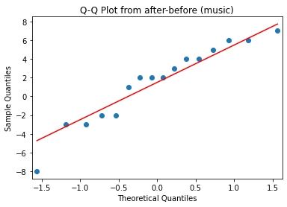
 |  |  |  | music | -2 | 8
 |  |  |  | music | 1 | 14.5
 |  |  |  | music | 2 | 17.5
 |  |  |  | music | 2 | 17.5
 |  |  |  | music | 2 | 17.5
 |  |  |  | music | 3 | 21
 |  |  |  | music | 4 | 24
 |  |  |  | music | 4 | 24
 |  |  |  | music | 5 | 26
 |  |  |  | music | 6 | 27.5
 |  |  |  | music | 6 | 27.5
 |  |  |  | music | 7 | 29.5
 |  |  |  | videogame | -7 | 2 | 254.5 | 75 |  | 0.94448816776
 |  |  |  | videogame | -4 | 3
 |  |  |  | videogame | -3 | 5
 |  |  |  | videogame | -2 | 8
 |  |  |  | videogame | 0 | 11.5
 |  |  |  | videogame | 0 | 11.5
 |  |  |  | videogame | 0 | 11.5
 |  |  |  | videogame | 0 | 11.5
 |  |  |  | videogame | 1 | 14.5
 |  |  |  | videogame | 2 | 17.5
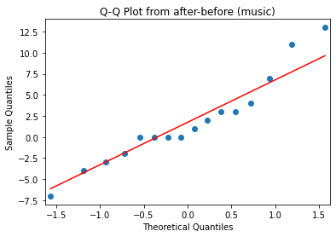
 |  |  |  | videogame | 3 | 21
 |  |  |  | videogame | 3 | 21
 |  |  |  | videogame | 4 | 24
 |  |  |  | videogame | 7 | 29.5
 |  |  |  | videogame | 11 | 31
 |  |  |  | videogame | 13 | 32
 |  |  |  |  | NOTA: EN VALUES ESTÁ LA DIFERENCIA ENTRE DESPUÉS-ANTES EN PUNTAJES DE S-STAI

